BalançoCargas
Calculo do Centro de Cargas

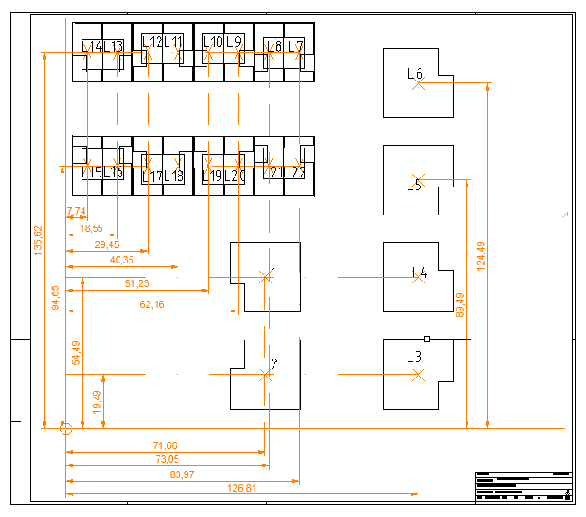
Centro de Cargas
 | Eixo Y
71.66 | 54.49
71.66 | 19.49
126.81 | 19.49
126.81 | 54.49
126.81 | 89.49
126.81 | 124.89
83.97 | 135.62
73.05 | 135.62
62.16 | 135.62
51.23 | 135.62
40.35 | 135.62
29.45 | 135.62
18.55 | 135.62
7.74 | 135.62
83.97 | 94.65
73.05 | 94.65
62.16 | 94.65
51.23 | 94.65
40.35 | 94.65
29.45 | 94.65
18.55 | 94.65
7.74 | 94.65
90.841103459 | 76.151984928
 | Coordenadas das Cargas

 | Lotes | Eixo X | Eixo Y | Potências (kVA) | Imaginário | Produto com Potência da Carga
 | 1 | 71.66 | 54.49 | 138.86 | 71,66+54,49i | 9950,88675+7566,617625i
 | 2 | 71.66 | 19.49 | 138.86 | 71,66+19,49i | 9950,88675+2706,430125i
 | 3 | 126.81 | 19.49 | 110.95 | 126,81+19,49i | 14069,82312+2162,45448i
 | 4 | 126.81 | 54.49 | 110.95 | 126,81+54,49i | 14069,82312+6045,77448i
 | 5 | 126.81 | 89.49 | 138.86 | 126,81+89,49i | 17609,153625+12426,805125i
 | 6 | 126.81 | 124.89 | 138.86 | 126,81+124,89i | 17609,153625+17342,537625i
 | 7 | 83.97 | 135.62 | 17.55 | 83,97+135,62i | 1473,6735+2380,131i
 | 8 | 73.05 | 135.62 | 17.55 | 73,05+135,62i | 1282,0275+2380,131i
 | 9 | 62.16 | 135.62 | 17.55 | 62,16+135,62i | 1090,908+2380,131i
 | 10 | 51.23 | 135.62 | 17.55 | 51,23+135,62i | 899,0865+2380,131i
Centro De Carga
 | 11 | 40.35 | 135.62 | 17.55 | 40,35+135,62i | 708,1425+2380,131i
 | 12 | 29.45 | 135.62 | 17.55 | 29,45+135,62i | 516,8475+2380,131i
 | 13 | 18.55 | 135.62 | 17.55 | 18,55+135,62i | 325,5525+2380,131i
 | 14 | 7.74 | 135.62 | 17.55 | 7,74+135,62i | 135,837+2380,131i
 | 15 | 83.97 | 94.65 | 17.55 | 83,97+94,65i | 1473,6735+1661,1075i
 | 16 | 73.05 | 94.65 | 17.55 | 73,05+94,65i | 1282,0275+1661,1075i
 | 17 | 62.16 | 94.65 | 17.55 | 62,16+94,65i | 1090,908+1661,1075i
 | 18 | 51.23 | 94.65 | 17.55 | 51,23+94,65i | 899,0865+1661,1075i
 | 19 | 40.35 | 94.65 | 17.55 | 40,35+94,65i | 708,1425+1661,1075i
 | 20 | 29.45 | 94.65 | 17.55 | 29,45+94,65i | 516,8475+1661,1075i
 | 21 | 18.55 | 94.65 | 17.55 | 18,55+94,65i | 325,5525+1661,1075i
 | 22 | 7.74 | 94.65 | 17.55 | 7,74+94,65i | 135,837+1661,1075i

 |  | 90.841103459 | 76.151984928 | Coordenadas do Centro de Carga

Correntes_CC
Correntes Curto-Circuito + Intensidades Nominais

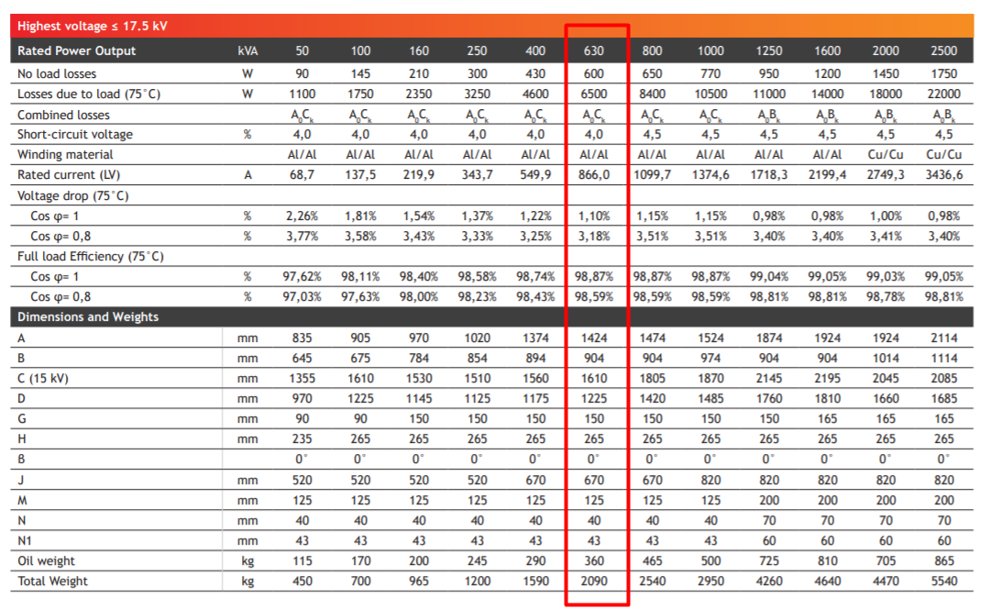
 |  |  |  |  |  |  |  | Potências de curto-circuito (15 kV em Urgezes)

 |  |  |  |  |  |  |  | Máxima |  | 691 | MVA | Minima | 207 | MVA

 |  |  |  |  |  |  |  | Bases P.U.

 |  |  |  |  |  |  |  | SB |  | 207 | MVA | SC | 1 | P.U.
 | QMT: 15 kV |  |  |  |  | QGBT: 400 V
 |  |  |  |  |  |  |  | Ub1 |  | 15000 | V | U1 | 1
 | 1 |  |  |  |  | 2
 |  |  |  |  |  |  |  | Ub2 |  | 400 | V | U2 | 1

 |  |  |  |  |  |  |  | Transformador

 |  |  |  |  |  |  |  | S |  | 630 | kVA | Xf | 4 | %

Média Tensão

SCC | 207 |  | MVA | RIX |  | 0 |  | SCC=ICC*U1, logo ICC=1.P.U.

Z1=(c*U1)/ICC=1,1 P.U |  |  |  | Z1= j 1,1 P.U. |  |  |  | XF(máquina) |  | 0.04 | P.U.

 |  |  |  |  |  |  |  | XF(rede) |  | 13.142857143 | P.U.

 |  | INominalAT= |  | 24.248711306 |  | A

Corrente de CC em QGBT

ICC2=(c*U2)/Z1 | 0.07021 |  | P.U. |  | ICC2 |  | 20977.257042 | A | Para SCC de 207 MVA

ICC2=(c*U2)/Z1 | 0.076087 |  | P.U. |  | ICC2 |  | 22733.17984 | A | Para SCC infinito

 |  |  | INominalBT= |  |  | 909.32667397 |  | A

Canalizações_Principais
Canalizações Principais

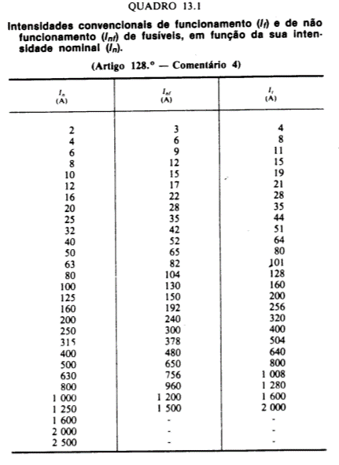
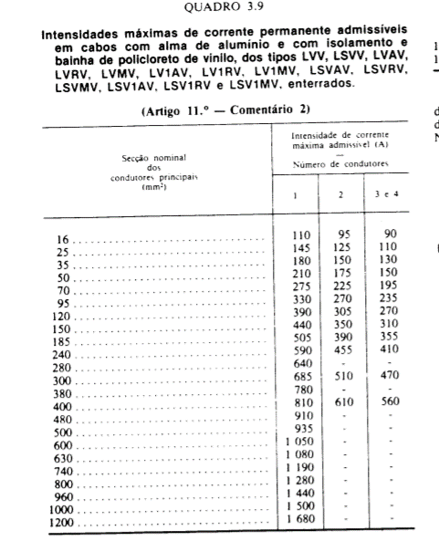
Origem |  | PT | PT | PT | PT | PT
Destino |  | AD1 | AD2 | AD3 | AD4 | AD5
Comprimento (m) |  | 15.334 | 36 | 37.477 | 47.212 | 82
Potência (kVA) |  | 127.67 | 135.17 | 144.82 | 66.63 | 66.63
Ib (A) |  | 184.28 | 195.10 | 209.03 | 96.17 | 96.17
Secção Fase (mm2) * |  | 95 | 95 | 185 | 35 | 35
Secção Neutro (mm2) * |  | 95 | 95 | 95 | 35 | 35
Queda de Tensão | ∆U (V) | 1.05 | 2.60 | 1.50 | 4.58 | 7.96
 | ∆U (%) | 0.46 | 1.13 | 0.65 | 1.99 | 3.46
 | Verificação ∆U<=5% | OK | OK | OK | OK | OK
Sobrecargas | Iz (A) | 235 | 235 | 310 | 130 | 130
 | Calibre In (A)** | 200 | 200 | 250 | 100 | 100
 | I2 (A) | 320 | 320 | 400 | 160 | 160
 | Fadiga Termica 1,45*Iz (A) | 340.75 | 340.75 | 449.50 | 188.50 | 188.50
 | Condição: IB <= In | OK | OK | OK | OK | OK
 | Condição: In <= Iz | OK | OK | OK | OK | OK
 | Condição: I2 <= K2.Iz | OK | OK | OK | OK | OK
Correntes Curto-Circuito Minimas | IK3máx (kA) | 15.51 | 10.50 | 13.88 | 4.35 | 2.71
 | Rcabo (mΩ) | 5.70 | 13.33 | 7.16 | 47.66 | 82.77
 | Xcabo (mΩ) | 1.23 | 2.87 | 3.00 | 3.78 | 6.56
 | Zcabo (mΩ) | 5.83 | 13.63 | 7.76 | 47.81 | 83.03
 | Ztotal (mΩ) | 16.34 | 24.14 | 18.27 | 58.32 | 93.54
 | IK1min (A) | 14036.73 | 9502.21 | 12556.63 | 3934.03 | 2452.58
 | Ik2.min (A) | 24411.71 | 16525.59 | 21837.61 | 6841.79 | 4265.36
 | Mínimo (Ik1.min.ou Ik2.min.) | 14036.73 | 9502.21 | 12556.63 | 3934.03 | 2452.58
 | I / Ir | 70.18 | 47.51 | 50.23 | 39.34 | 24.53
 | K | 76 | 76 | 76 | 76 | 76
 | Tft (s) | 0.26 | 0.58 | 0.33 | 0.46 | 1.18
 | Tc (s) | 0.015 | 0.053 | 0.001 | 0.004 | 0.007
 | Ics (kA) | 120 | 120 | 120 | 120 | 120
 | Condição Tc<=5s | OK | OK | OK | OK | OK
 | Condição Tc<Tft | OK | OK | OK | OK | OK
 | Condição: IK3max <= Ics | OK | OK | OK | OK | OK

Transformador | Strnsf [VA] | Ucc (%) | Uc (V) | Ztrnsf (Ω) | IK3máx(KA)
 | 630000 | 0.04 | 400 | 0.010 | 24.22

r ºC de funcionamento (70ºC) |  | Factor de Correcção
rcobre | 0.021551 | Factor 1,25
raluminio | 0.035330 | Factor 1,25

Ub Mono | 230 |  | Zrede (Ω) | 0.0003528
Ub Trif | 400

 | K2
Disjuntor modular | 1.45
Disjuntor outros | 1.30
Fusivel (In>=16A) | 1.6
Fusivel (4<In<16A) | 1.9
Fusivel (In<=4A) | 2.1

